版权说明
稻壳儿表格模板使用说明

（本页为说明页，用户使用模板时可删除本页内容）

01
基础操作指南
字体说明
中文｜字体名称
汉仪文黑-55简
02

· 如何撤销工作表保护？

1、选中对应工作表。
2、点击：「审阅---撤销工作表」保护。

· 如何增加行数？
1、选中最后一行，鼠标放在选中区域右下角。
2、当鼠标箭头变成黑色十字形时，点击鼠标左键下拉即可。

【说明】
模板中使用的字体仅限于个人学习、研究或欣赏目的使用，如需商用请您自行向版权方购买、获取商用版权。

· 使用说明。
03
素材说明
1.红色框区域自动计算。
2.更改年月，日期可更新。
3.统计下一个月的数据需要将上一个月的数据去除，表单不支持每个月数据的统计，可以复制表单清空内容，切换到下一月使用

图片：
无

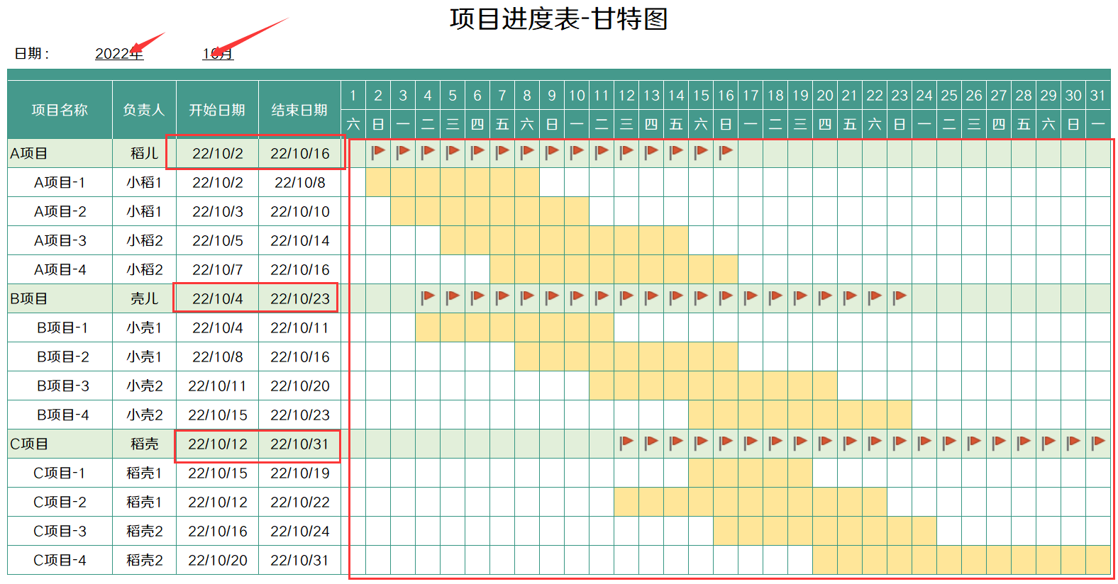

素材：
无

